2020년 이후 납세성립(2020년귀속이후)
2020년 이후 납세의무 성립분부터 |  | 소득세,법인세 2020년귀속분 부터(2020년 5월,2020년 3월) |  |  |  |  |  | http://cafe.daum.net/transtax/6zzM/92 |  |  |  |  | 100만원이상 | http://cafe.daum.net/transtax/6zzM/90
부가가치세 : 2020년 1기부터,원천세는 2020년 1월 지급분 부터(2020년 2월10일) |  |  |  |  |  |  |  |  | 국세 납부불성실가산세-> 2020년이후 납세의무성립분 -> 「납부지연가산세」 |  | 납세의무 성립분 | 국세 중가산금
 | 납부기한 |  | 본세 |  |  |  |  | 2019-02-12 | 2019-02-11 |  | 2020-01-01 | 2019-01-01 | 2018-12-31
신고납부기한 | 2020-07-27 | 월 | 23,535,000 | ① |  |  |  | 43,508 | 43,507 |  | 43,831 | 43,466 | 43,465
 |  |  |  |  |  |  |  | 0.025% | 0.030% |  | 0.025% | 0.750% | 1.200%

납부일 | 2020-08-31 | 월 | 35일 |  |  | 다만, 2019년 1월 1일 이후 가산하여 징수하는 가산금에 대하여는 종전의 제21조제2항 본문 중 “1천분의 12”를 “1만분의 75”로 한다.
 |  |  | 0.025%
납부불성실가산세 | 납부지연가산세 |  | 205,931 | ②
 |  |  |  |  |  |  |  | 지방소득세 납부불성실가산세 |  |  | 지방소득세 중가산금 | 30만원이상
 | 2020-08-31 | 부담세액 | 23,740,931 | ③ = ① + ② |  |  |  | 2019-01-01 | 2018-12-31 |  | 2019-01-01 | 2018-12-31
 |  |  |  |  |  |  |  | 43,466 | 43,465 |  | 43,466 | 43,465
 |  |  |  |  |  |  |  | 0.025% | 0.030% |  | 0.750% | 1.200%
 |  |  |  |  |  |  |  | 지방세징수법 제30조 [ 가산금 ] |  |  | 지방세징수법 제31조 [ 중가산금 ]

 |  |  |  |  |  |  |  | 2020-01-01

 |  |  | 금액
세무서 고지일 | 2020-09-01 |  | 23,740,931 | 100만원이상 중가산금대상

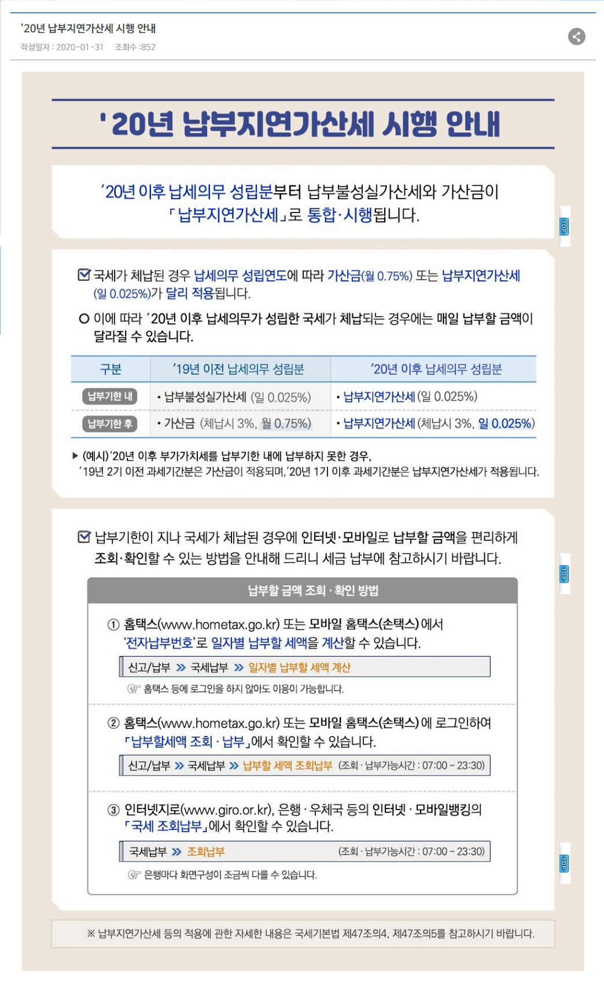
납부기한경과 1개월 이내
가산금(3%) | 2020-10-01 |  | 712,220 | 3.00% | 가산금 => 국세기본법 제47조의 4 제47조의4 납부지연가산세 ①항 3호
 | 계 ① |  | 24,453,150

납부기한경과 매월
중가산금② | 2020-11-01 |  | - | 0.75% |  |  |  |  |  | · 2020년 납세의무 성립분부터 납부불성실가산세와 가산금이 납부지연가산세(1일 0.025%)로
 | 계 (①+②) |  | 24,453,150 |  |  |  |  |  |  | 통합됩니다.

납부기한경과 납부일수 |  |  |  |  | 일수 |  | ※ 납부지연가산세(前 명칭 중가산금) 등의 적용에 관한 자세한 내용은 국세기본법 제47의4, 제47의5를
납부지연가산세(중가산금) | 2020-10-31 |  | 178,050 | 0.025% | 30일 |  | 참고하시기 바랍니다.
 | 계 (①+②) |  | 24,631,200 |  | 60개월 | 중가산금 => 국세기본법 제47조의 4 제47조의4 납부지연가산세 ①항 1호,2호

국세기본법 제47조의 4 제47조의4 납부지연가산세(2018.12.31 제목개정)
⑧ 체납된 국세의 납세고지서별·세목별 세액이 100만원 미만인 경우에는 제1항 제1호 및 제2호의 가산세를 적용하지 아니한다.(2019.12.31. 개정)

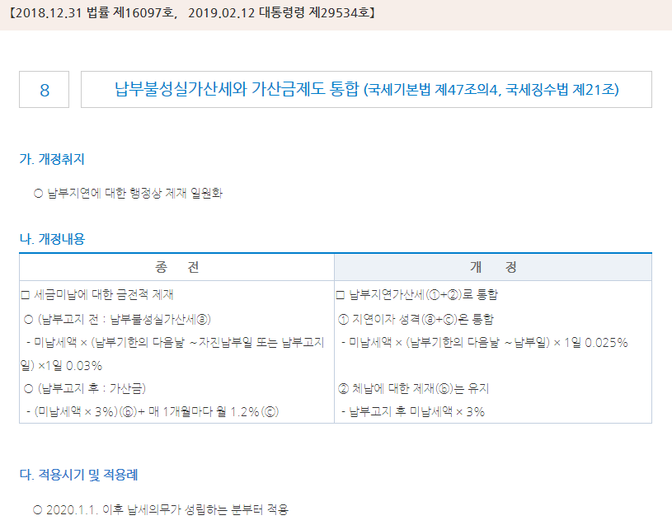

지급명세서 가산세
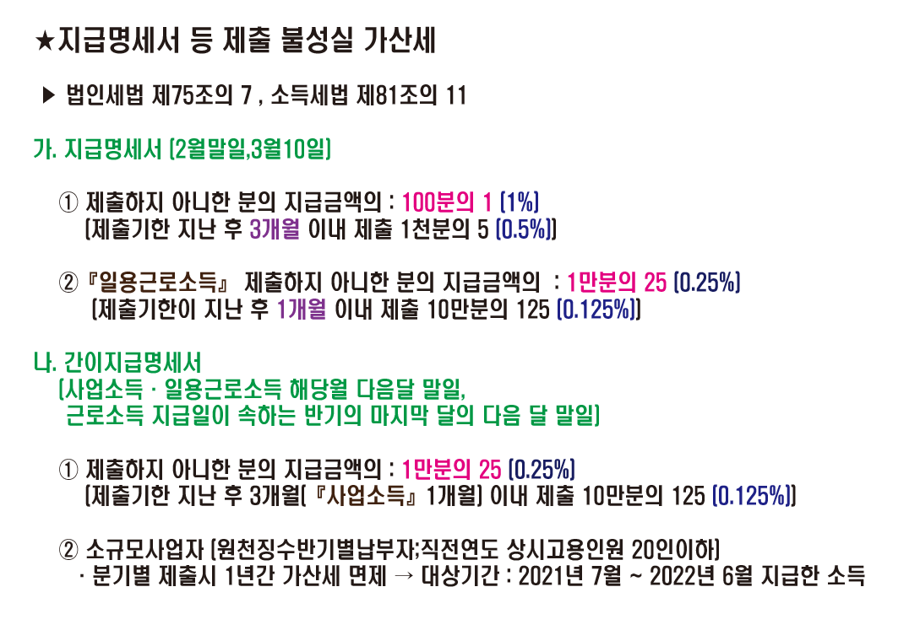

신고납부2019년까지
 |  |  |  |  |  |  |  | 국세 납부불성실가산세 |  |  | 국세 중가산금 | 100만원이상 | http://cafe.daum.net/transtax/6zzM/90
 |  |  |  |  |  |  |  | 2019-02-12 | 2019-02-11 |  | 2019-01-01 | 2018-12-31
부가가치세 정기납부기한 | 2019-02-12 | 화 | 1,843,218 |  |  |  |  | 43,508 | 43,507 |  | 43,466 | 43,465
세무서고지일 | 2020-01-24 | 금 | 또는 자진 납부일 |  |  |  |  | 0.025% | 0.030% |  | 0.750% | 1.200%

시작 | 0 |  |  |  |  |  |  |  |  |  | 다만, 2019년 1월 1일 이후 가산하여 징수하는 가산금에 대하여는 종전의 제21조제2항 본문 중 “1천분의 12”를 “1만분의 75”로 한다.
종료 | 0
 | 0 |  | - | 0.030% |  |  |  | 지방소득세 납부불성실가산세 |  |  | 지방소득세 중가산금 | 30만원이상
 |  |  |  |  |  |  |  | 2019-01-01 | 2018-12-31 |  | 2019-01-01 | 2018-12-31
시작 | 2019-02-12 |  |  |  |  |  |  | 43,466 | 43,465 |  | 43,466 | 43,465
종료 | 2020-01-24 |  |  |  |  |  |  | 0.025% | 0.030% |  | 0.750% | 1.200%
 | 346 |  | 159,438 | 0.025% |  |  |  | 지방세징수법 제30조 [ 가산금 ] |  |  | 지방세징수법 제31조 [ 중가산금 ]

 | 346

일반무신고가산세 |  |  | - | 0%
납부불성실 | 346 |  | 159,438 |  |  |  |  | 가. 체납된 국세에 부과되는 가산금율 인하(안 제21조제2항)
 |  |  |  |  |  |  |  | 체납된 국세를 납부하지 아니하였을 때 납부기한이 지난 날부터 매 1개월이 지날 때마다 부과되는 가산금의 비율을 2019년 말까지 1천분의 12에서 1만분의 75로 인하함
고지전 |  |  | 2,002,650 |  |  |  |  | 제2조(가산금에 관한 특례) 제21조의 개정규정에도 불구하고 2019년 12월 31일까지 납세의무가 성립한 국세에 대해서는 종전의 제21조 규정을 적용한다.
 |  |  |  |  |  |  |  | 다만, 2019년 1월 1일 이후 가산하여 징수하는 가산금에 대하여는 종전의 제21조제2항 본문 중 “1천분의 12”를 “1만분의 75”로 한다.
 | 납부기한
금액 | 2020-02-24 |  | 2,002,650 | 100만원이상 중가산금대상 |  |  |  | 나. 가산금 제도 폐지 및 관련규정 정비(안 제3조제1항제2호, 제4조제3호, 제9조제2항, 제19조제1항･제2항ㆍ제4항 및 제5항, 제21조, 제24조제1항제1호, 제65조제4항, 제78조제2항)
 |  |  |  |  |  |  |  | 2020년부터 국세징수법에 따른 가산금과 국세기본법에 따른 납부불성실가산세를 납부지연가산세로 통합함에 따라 가산금제도를 폐지하고, 관련 규정을 정비함
납부기한경과 1개월 이내
가산금 | 2020-03-25 |  | 60,070 | 3.00%
 | 계 ① |  | 2,062,720
 |  |  |  |  |  | 2020.1.1. 이후 납세의무 성립분
납부기한경과 매월 |  |  |  |  |  |  | 일수 |  | 2020-01-01 | 43,831
중가산금② or 납부지연가산세 | 2020-04-25 |  | 15,010 | 0.75% | 60개월 | 0.025% | 61
 | 계 (①+②) |  | 2,077,730

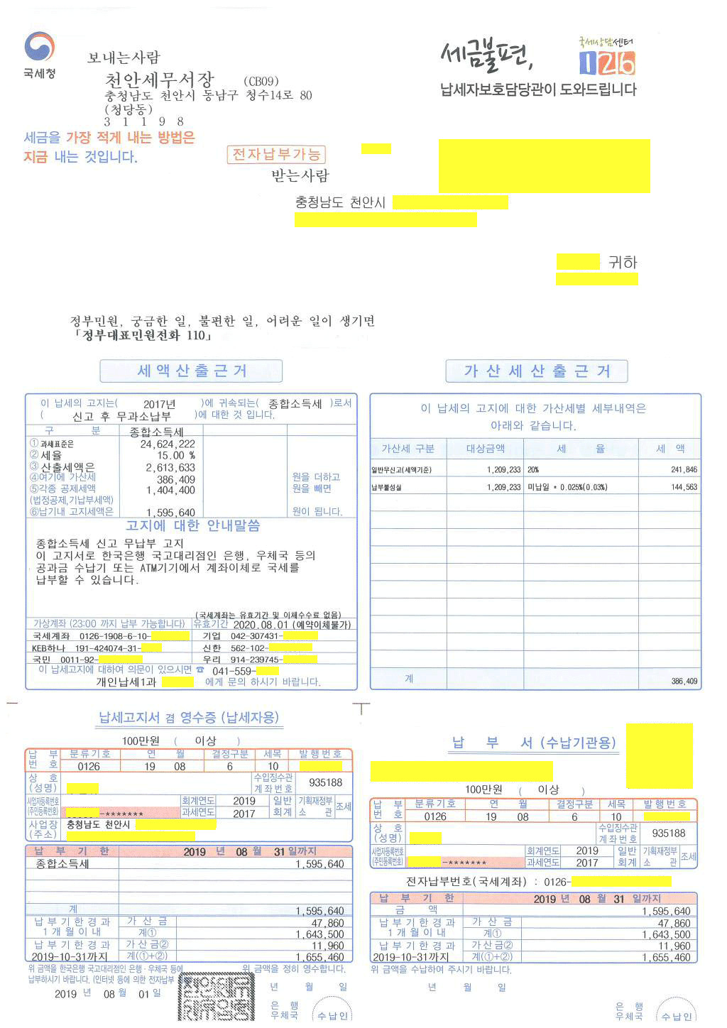
정기적인 신고에 대해서는 세무서에서 다음 다음달 초에 고지함.
종합소득세 | 2020-05-31 | 일 | 1,209,233
세무서고지일 | 2020-08-03 | 월 | 또는 자진 납부일

시작 | 0
종료 | 0 |  |  |  |  |  |  | 산출세액 | 2,613,633
 | 0 |  | - | 0.030% |  |  |  | 가산세 | 386,409
 |  |  |  |  |  |  |  | 각종공제세액 | 1,404,400
시작 | 2020-05-31
종료 | 2020-08-03 |  |  |  |  |  |  | 납기내 고지세액 | 1,595,642
 | 64 |  | 19,347 | 0.025%

 | 64

일반무신고가산세 |  |  | 241,846 | 20%
납부불성실 | 64 |  | 19,347

고지전 | 2020-08-03 | 월 | 1,470,420

 | 납부기한
금액 | 2020-08-31 | 월 | 1,470,420 | 100만원이상 납부지연가산세(중가산금대상)

납부기한경과 1개월 이내
가산금 | 2020-09-30 | 수 | 44,110 | 3.0%
 | 계 ① |  | 1,514,530
 |  |  |  |  |  | 2020.1.1. 이후 납세의무 성립분
납부기한경과 매월 |  |  |  |  |  |  | 일수 |  | 2020-01-01
중가산금② | 2020-10-31 | 토 | 22,420 | 0.75% | 60개월 | 0.025% | 61
 | 계 (①+②) |  | 1,536,950

예정(중간예납)고지분
 |  |  |  |  |  |  |  | 국세 납부불성실가산세 |  | 국세 중가산금 | 100만원이상 | http://cafe.daum.net/transtax/6zzM/90
 |  |  |  |  |  |  |  | 2019-02-12 | 2019-02-11 | 2019-01-01 | 2018-12-31
예정고지납부기한 | 2017-10-31 | 화 | 23,535,000 |  |  |  |  | 43,508 | 43,507 | 43,466 | 43,465
 |  |  |  |  |  |  |  | 0.025% | 0.030% | 0.750% | 1.200%

 |  |  |  |  |  |  |  |  |  | 다만, 2019년 1월 1일 이후 가산하여 징수하는 가산금에 대하여는 종전의 제21조제2항 본문 중 “1천분의 12”를 “1만분의 75”로 한다.

 |  |  |  |  |  |  |  | 지방소득세 납부불성실가산세 |  | 지방소득세 중가산금 | 30만원이상
 |  |  |  |  |  |  |  | 2019-01-01 | 2018-12-31 | 2019-01-01 | 2018-12-31
 |  |  |  |  |  |  |  | 43,466 | 43,465 | 43,466 | 43,465
 |  |  |  |  |  |  |  | 0.025% | 0.030% | 0.750% | 1.200%
 |  |  |  |  |  |  |  | 지방세징수법 제30조 [ 가산금 ] |  | 지방세징수법 제31조 [ 중가산금 ]

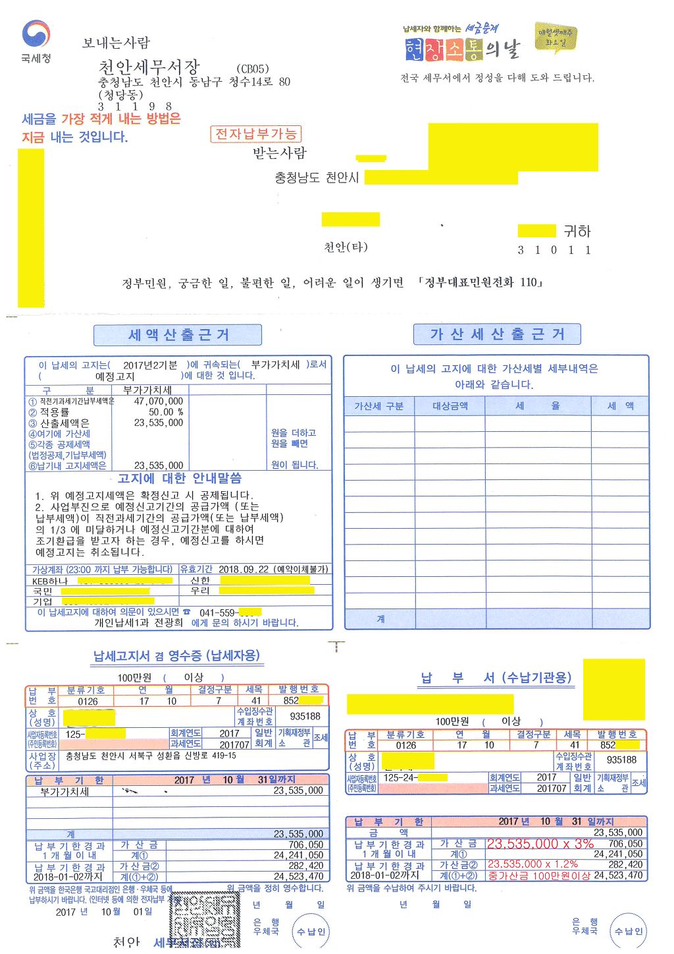

 | 납부기한
금액 | 2017-10-31 |  | 23,535,000 | 100만원이상 중가산금대상

납부기한경과 1개월 이내
가산금 | 2017-11-30 |  | 706,050 | 3.00%
 | 계 ① |  | 24,241,050

납부기한경과 매월 |  |  |  |  |  |  | 일수 | 2020-01-01
중가산금② | 2017-12-31 |  | 282,420 | 1.20% | 60개월 | 0.025% | 61
 | 계 (①+②) |  | 24,523,470

